用例说明及思路逻辑
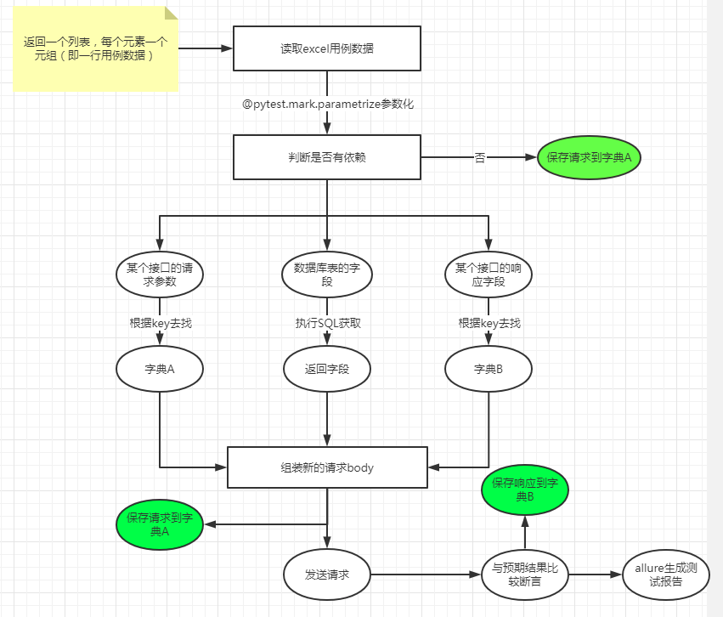
 | case_data.xlsx部分字段格式说明(解析)
 | 表单名格式：表单名-url标志位-是否执行标志位；如信息录入-xhkx_test-1
 | case_id | 用例编号
 | interface | 接口
 | title | 用例标题
 | method | 请求方法，目前按理支持post、get、put
 | path | 请求的路径
 | headers | 请求头
 | header_change | 请求头要修改的字段
 | body | 请求的json体
 | excepted | 预期结果
暂弃用 | result | 测试结果，是否通过，
暂弃用 | actual_result | 实际结果
 | depend | 该接口需要上个接口实际响应结果总某个数据，提取出的字典会与请求数据进行合并，实际发送请求的data使用了依赖数据返回的字典和本来的数据 1. Excel中书写形式：{"用例编号":["提取表达式1","jsonpath提取表达式2"]} 2. 实例：{"case_002": ["$.data.id"], "case_001":["$.meta.msg","$.meta.status"]} 3. 实例2的结果：从用例case_002实际响应中提取id，从用例case_001中实际响应结果中提取msg，status,最后返回一个依赖数据字典:{'id': 500, 'msg': '参数错误', 'status': 400}
 | is_db | 是否操作数据库的标志位
 | sql | SQL语句
 | change_word | 操作数据库要修改的字段名

